Solicitud gráfica
 | Área: | Matemáticas |  |  | Fecha:
 | Grado: | 11
 | Título del tema: | El sistema de números reales |  |  | ¿Cuaderno de estudio o recurso? | Recurso
 | Editor: | Lizzie Zambrano |  |  | Motor del recurso | F6

 | Código guión o recurso: | MA_11_01_CO_REC50 | ← Para determinar este código, visite la hoja de Ayuda
 |  |  |  |  | ESPECIFICACIÓN DE ARCHIVOS A ENTREGAR
Núm. | Archivo Shutterstock o ruta en web | Imagen para: | Tipo | Ubicación de la imagen en el recurso F6 | Nombre imagen SMALL | Tamaño imagen SMALL | Nombre imagen ZOOM | Tamaño imagen ZOOM | Descripción | Observaciones
IMG01 | http://www.shutterstock.com/cat.mhtml?lang=es&language=es&ref_site=photo&search_source=search_form&version=llv1&anyorall=all&safesearch=1&use_local_boost=1&autocomplete_id=&search_tracking_id=qX0Xhf95jmBSsyEjNavreQ&searchterm=historia%20y%20matematicas&show_color_wheel=1&orient=&commercial_ok=&media_type=images&search_cat=&searchtermx=&photographer_name=&people_gender=&people_age=&people_ethnicity=&people_number=&color=&page=1&inline=329134130 | Recurso F6 | Ilustración | Inicio | MA_11_01_CO_REC50_IMG01.jpg | 350 x 230 px |  |  | Imagen para boton 1
IMG02 | http://www.shutterstock.com/similar-336975836/stock-vector-square-root-equation-icon-vector-image-can-also-be-used-for-education-and-science-suitable-for.html?page=1&inline=407568826 | Recurso F6 | Ilustración | Inicio | MA_11_01_CO_REC50_IMG02.jpg | 350 x 230 px |  |  | Imagen para boton 2
IMG03 | http://www.shutterstock.com/cat.mhtml?country_code=CO&safesearch=1&search_language=es&search_type=keyword_search&searchterm=irracional&sort_method=popular&use_local_boost=1&version=llv1&search_source=recent_search_csl&page=1&inline=287681024 | Recurso F6 | Ilustración | Inicio | MA_11_01_CO_REC50_IMG03.jpg | 350 x 230 px |  |  | Imagen para boton 3.
IMG04 |  | Recurso F6 | Ilustración | Contenido | MA_11_01_CO_REC50_IMG04n.jpg | 320 x 480 px | MA_11_01_CO_REC50_IMG04a.jpg | 800 x 458 px | Imagen para la primera ficha del botón 1, usar normal y ampliada | http://www.shutterstock.com/cat.mhtml?lang=es&language=es&ref_site=photo&search_source=search_form&version=llv1&anyorall=all&safesearch=1&use_local_boost=1&autocomplete_id=&search_tracking_id=HFiX1ZalQgd6MO5MRywQDQ&searchterm=matematicas&show_color_wheel=1&orient=&commercial_ok=&media_type=images&search_cat=&searchtermx=&photographer_name=&people_gender=&people_age=&people_ethnicity=&people_number=&color=&page=1&inline=121813099
IMG05 | http://www.shutterstock.com/cat.mhtml?lang=es&language=es&ref_site=photo&search_source=search_form&version=llv1&anyorall=all&safesearch=1&use_local_boost=1&autocomplete_id=&search_tracking_id=REPNaRpe_sVZtA8PqgZPzQ&searchterm=matematicas%20e%20historia&show_color_wheel=1&orient=&commercial_ok=&media_type=images&search_cat=&searchtermx=&photographer_name=&people_gender=&people_age=&people_ethnicity=&people_number=&color=&page=1&inline=329134130 | Recurso F6 | Ilustración | Contenido | MA_11_01_CO_REC50_IMG05n.jpg | 320 x 480 px | MA_11_01_CO_REC50_IMG05a.jpg | 800 x 458 px | Imagen para la segunda ficha del botón 1, usar normal y ampliada
IMG06 | http://www.shutterstock.com/cat.mhtml?lang=es&language=es&ref_site=photo&search_source=search_form&version=llv1&anyorall=all&safesearch=1&use_local_boost=1&autocomplete_id=&searchterm=numeros%20irracionales&show_color_wheel=1&orient=&commercial_ok=&media_type=images&search_cat=&searchtermx=&photographer_name=&people_gender=&people_age=&people_ethnicity=&people_number=&color=&page=1&inline=54319891 | Recurso F6 | Ilustración | Contenido | MA_11_01_CO_REC50_IMG06n.jpg | 320 x 480 px | MA_11_01_CO_REC50_IMG06a.jpg | 800 x 458 px | Imagen para la tercera ficha del botón 1, usar normal y ampliada
IMG07 | http://www.shutterstock.com/cat.mhtml?lang=es&language=es&ref_site=photo&search_source=search_form&version=llv1&anyorall=all&safesearch=1&use_local_boost=1&autocomplete_id=&search_tracking_id=55HwENMlVJi2CV0EnR4JOA&searchterm=operaciones%20matematica&show_color_wheel=1&orient=&commercial_ok=&media_type=images&search_cat=&searchtermx=&photographer_name=&people_gender=&people_age=&people_ethnicity=&people_number=&color=&page=1&inline=116463280 | Recurso F6 | Ilustración | Contenido | MA_11_01_CO_REC50_IMG07n.jpg | 320 x 480 px | MA_11_01_CO_REC50_IMG07a.jpg | 800 x 458 px | Imagen para la primera ficha del botón 2, usar normal y ampliada
IMG08 |  | Recurso F6 | Ilustración | Contenido | MA_11_01_CO_REC50_IMG08n.jpg | 320 x 480 px | MA_11_01_CO_REC50_IMG08a.jpg | 800 x 458 px | Usar imagen adjunta en la observación (cuadrado con su diagonal marcada y un lado resaltado, además de estos mismos lados mostrarse al lado del cuadrado, el uso de colores es fundamental) , esá imagen se usa para la ficha dos del boton 2, (imagen 1, normal y ampliada) | 
IMG09 |  | Recurso F6 | Ilustración | Contenido | MA_11_01_CO_REC50_IMG09n.jpg | 320 x 480 px | MA_11_01_CO_REC50_IMG09a.jpg | 800 x 458 px | Usar imagen adjunta en la observación (es importante que la imagen tenga toda la información igual) , esá imagen se usa para la ficha dos del boton 2, (imagen 2, normal y ampliada) | 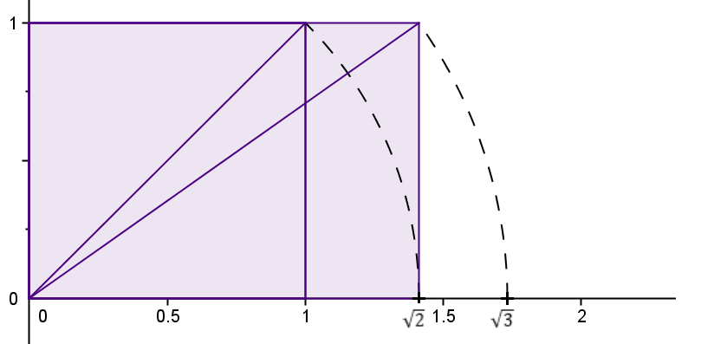
IMG10 |  | Recurso F6 | Ilustración | Contenido | MA_11_01_CO_REC50_IMG10n.jpg | 320 x 480 px | MA_11_01_CO_REC50_IMG10a.jpg | 800 x 458 px | Imagen similar a la que aparece en la observación (debe estar el número phi y e), la imagen se usa en la ficha 1 del botón 3 normal y ampliada. | 
IMG11 |  | Recurso F6 | Ilustración | Contenido | MA_11_01_CO_REC50_IMG11n.jpg | 320 x 480 px | MA_11_01_CO_REC50_IMG11a.jpg | 800 x 458 px | Pentágono igual al que aparece en la observación ( es importante que tenga toda la información), la imagen se usa en la ficha dos del botón 3. Imagen 1 normal y ampliada.
IMG12 |  | Recurso F6 | Ilustración | Contenido | MA_11_01_CO_REC50_IMG12n.jpg | 320 x 480 px | MA_11_01_CO_REC50_IMG12a.jpg | 800 x 458 px | Billete de diez mil pesos con el rectángulo blaco resaltado, la imagen se usa para la ficha 3 del botón 3.
IMG13 | http://www.shutterstock.com/cat.mhtml?lang=es&language=es&ref_site=photo&search_source=search_form&version=llv1&anyorall=all&safesearch=1&use_local_boost=1&autocomplete_id=&search_tracking_id=U6X8VA9C4pPW4GA48oETVw&searchterm=espiral%20de%20oro&show_color_wheel=1&orient=&commercial_ok=&media_type=images&search_cat=&searchtermx=&photographer_name=&people_gender=&people_age=&people_ethnicity=&people_number=&color=&page=1&inline=117359608 | Recurso F6 | Ilustración | Contenido | MA_11_01_CO_REC50_IMG13n.jpg | 320 x 480 px | MA_11_01_CO_REC50_IMG13a.jpg | 800 x 458 px | Imagen usada para la ficha 4 del botón 3, normal y ampliada. Usar también como icono de recurso
IMG14 |  | Recurso F6 | Ilustración | Inicio | MA_11_01_CO_REC50_IMG14.jpg | 350 x 230 px |  |  | Imagen para ubicar en la ficha del estudiante. Tabla adjunta en la observación | 